2023_05_data
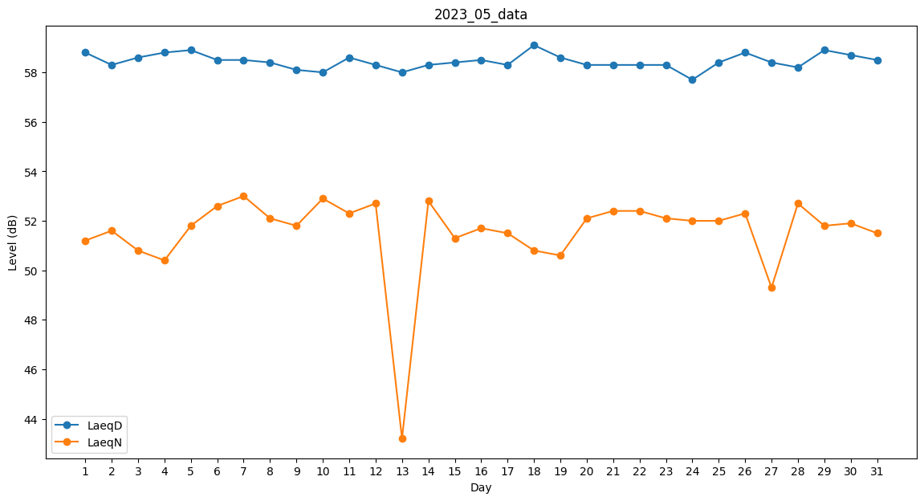
Day | LaeqD | LaeqN
1 | 58.8 | 51.2
2 | 58.3 | 51.6
3 | 58.6 | 50.8
4 | 58.8 | 50.4
5 | 58.9 | 51.8
6 | 58.5 | 52.6
7 | 58.5 | 53
8 | 58.4 | 52.1
9 | 58.1 | 51.8
10 | 58 | 52.9
11 | 58.6 | 52.3
12 | 58.3 | 52.7
13 | 58 | 43.2
14 | 58.3 | 52.8
15 | 58.4 | 51.3
16 | 58.5 | 51.7
17 | 58.3 | 51.5
18 | 59.1 | 50.8
19 | 58.6 | 50.6
20 | 58.3 | 52.1
21 | 58.3 | 52.4
22 | 58.3 | 52.4
23 | 58.3 | 52.1
24 | 57.7 | 52
25 | 58.4 | 52
26 | 58.8 | 52.3
27 | 58.4 | 49.3
28 | 58.2 | 52.7
29 | 58.9 | 51.8
30 | 58.7 | 51.9
31 | 58.5 | 51.5

